CollectiveAccess
Image | Object | Description | Date
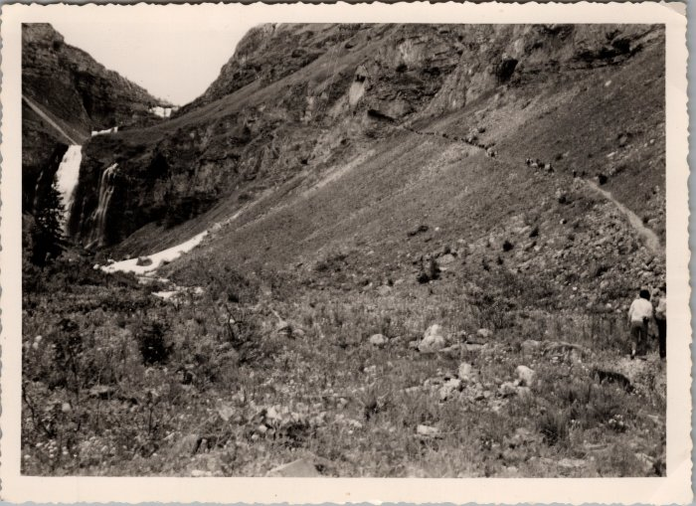 | Démontagnage de Sales vers les Fonts -1962 (22-019) | Démontagnage de Sales vers les Fonts le 21 juillet 1962

